Frecuencias
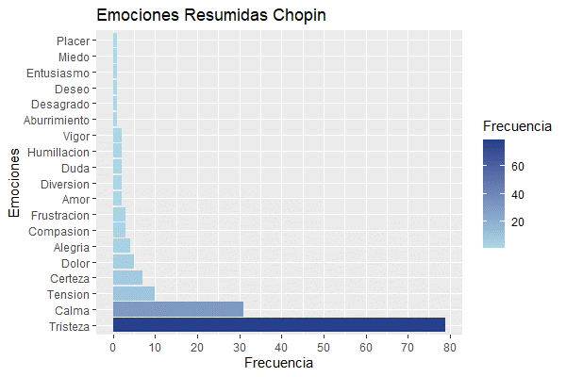
Frecuencia de emociones Chopin |  | Emociones resumidas Chopin
Aceptación | 1 | Aburrimiento | 1
Alegría | 4 | Alegría | 4
Alerta | 2 | Amor | 2
Amargura | 1 | Calma | 31
Amor | 1 | Certeza | 7
Angustia | 2 | Compasión | 3
Anhelo | 1 | Desagrado | 1
Añoranza | 4 | Deseo | 1
Ansiedad | 2 | Diversión | 2
Armonía | 1 | Dolor | 5
Asombro | 1 | Duda | 2
Calma | 5 | Entusiasmo | 1
Comprensión | 1 | Frustración | 3
Concentración | 1 | Humillación | 2
Congoja | 1 | Miedo | 1
Contemplación | 1 | Placer | 1
Decepción | 1 | Tensión | 10
Depresión | 1 | Tristeza | 79
Desasosiego | 1 | Vigor | 2
Desencanto | 1
Desesperación | 1
Desesperanza | 1
Desolación | 2
Distracción | 1
Dolor | 1
Drama | 1
Encuentro | 1
Esperanza | 3
Expectativa | 2
Fracaso | 1
Frustración | 1
Incertidumbre | 1
Inquietud | 1
Intranquilidad | 1
Intriga | 1
Introspección | 2
Melancolía | 20
Miedo | 1
Nostalgia | 20
Paz | 8
Pesar | 1
Quietud | 1
Reflexión | 3
Relajación | 3
Resignación | 2
Resiliencia | 1
Separación | 1
Serenidad | 2
Sobresalto | 1
Soledad | 3
Tensión | 1
Ternura | 1
Tranquilidad | 7
Tristeza | 28

